상품제안서
소프트 팩션 책받침대 고시용 2단 항균독서대- 40cm | 상품코드: F26424

 |  |  |  |  |  |  | 02-412-0044 | www.easy1.co.kr
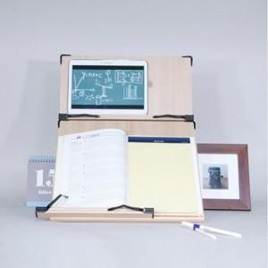

【상세/제작정보】

【인쇄/포장옵션】 | 레이저 / 포장불가능

【공급단가】 | 수량 | 20~ | 50~ | 100~ | 300~ | 500~
*VAT별도 | 단가 | 26,870원 | 26,440원 | 25,800원 | 25,150원 | 24,720원

【상품 URL】 | https://easy1.co.kr:443/src/goods_detail.php?gdno=26424

